打卡
【签到】
 | 提供用户签到功能。
 | 进入微信考勤系统后，点击菜单栏【考勤登记】下的【签到】菜单，实时记录下用户的考勤信息：微信号、签到时间、具体位置。

【签退】
 | 提供用户签退功能。
 | 进入微信考勤系统后，点击菜单栏【考勤登记】下的【签退】菜单，实时记录下用户的考勤信息：微信号、签退时间、具体位置。

【打卡查询】画面
 | 用户签到、签退的详细信息查询画面。
 | 具体请见下图：
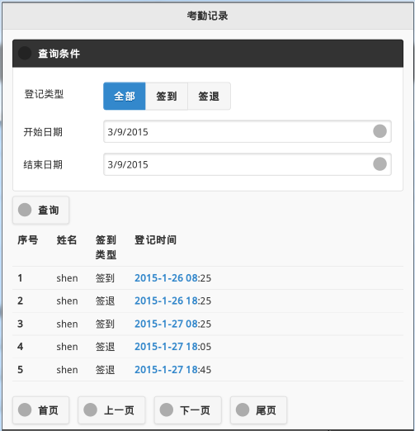

【打卡规则设定】画面
 | 设定未打卡提醒的时间。
 | 当用户在其设定的签到、签退时间点内未签到、签退时，微信主动提醒用户进行该操作。
 | 具体请见如下：

 | 打卡规则设定

 |  | 考勤签到提醒： | 8 | : | 55 | （8::55未签到，微信自动提醒）

 |  | 考勤签退提醒： | 17 | : | 35 | （17:35未签退，微信自动提醒）

【地图展现】画面
 | 已存在

假期
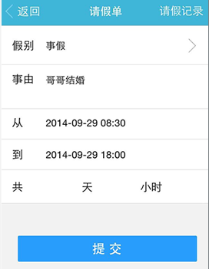
【请假申请】画面
 | 用于提供员工请假、调休等申请画面。
 | 具体请见如下：

 | 请假申请

 |  |  | 假别： |  |  |  | 调休

 |  |  | 事由： |  |  |  | 朋友结婚

 |  |  | 开始时间： |  |  |  | 2015-03-09 14:00

 |  |  | 结束时间： |  |  |  | 2015-03-10 18:00

 |  |  |  |  |  |  |  |  |  |  | 共 | 1.5 |  | 天

【剩余假期查询】画面
 | 用于提供员工查询其剩余的假期数。
 | 具体请见如下：

 | 剩余假期查询

 |  |  | 带薪假： |  |  | 10 |  | 天

 |  |  | 年休假： |  |  | 5 |  | 天

 |  |  | 调休： |  |  | 3.5 |  | 天

 |  |  | 明细查看

【假期明细查看】画面
 | 用于提供员工查看其请假的具体信息。
 | 具体请见如下：

 | 假期明细查看

全部
 |  |  | 假别：

03/01/2015
 |  |  | 从：

03/312015
 |  |  | 到：

 |  |  | 状态： |  | 全部

 |  | 序号 |  | 假别 |  |  | 请假天数 |  | 开始时间 |  |  |  | 结束时间
 |  | 1 |  | 调休 |  |  | 1.00 |  | 3/2/15 |  |  |  | 3/2/15
 |  | 2 |  | 带薪假 |  |  | 0.38 |  | 3/4/15 |  |  |  | 3/4/15
 |  | 3 |  | 调休 |  |  | 1.5 |  | 3/9/15 |  |  |  | 3/10/15

 |  | 首页 |  | 上一页 |  |  |  | 下一页 |  | 尾页

【请假审核】画面
 | 员工填写请假申请单后，微信推送消息给其相应领导，以便领导及时得到消息，审批员工请假单。
 | 具体请见如下：

 | 请假审核

 |  | 申 XX

 |  | 假别： |  | 带薪假

 |  | 事由： |  | 朋友结婚

 |  | 时间： |  | 2015-03-09 14:00 ~ 2015-03-10 18:00

 |  | 审批意见：

 |  |  |  |  | 小伙子，最近请假比较频繁啊！

工作日志
【工作日志填写】画面
 | 提供员工填写工作日志使用。
 | 具体请假如下：

 | 工作日志填写

 |  |  | 主题：
2月工作总结

 |  |  | 工作内容：
这个月主要工作内容......这个月主要工作内容 ......

【工作日志查询】画面
 | 查看提交的工作日志。
 | 具体请见如下：

 | 工作日志查询

03/01/2015
 |  |  | 从：

03/312015
 |  |  | 到：

 |  | 序号 |  | 填写日期 |  | 主题
 |  | 1 |  | 2015-03-02 |  | 2月工作总结

 |  | 首页 |  | 上一页 | 下一页 |  | 尾页

加班
【加班申请】画面
 | 用于提供员工对于加班申请。
 | 具体请见如下：

 | 加班申请

 |  |  | 日期： |  |  |  | 2015-03-09

 |  |  | 开始时间： |  |  |  | 18 | : | 00

 |  |  | 结束时间： |  |  |  | 22 | : | 00

项目进度比较紧张，客户催得急......
 |  |  | 备注：

【加班查询】画面
 | 用于查询员工加班详细情况。
 | 具体请见如下：

 | 加班查询

03/01/2015
 |  |  | 从：

03/312015
 |  |  | 到：

 |  |  | 状态： |  |  | 全部

 |  | 序号 |  | 加班申请时间 |  |  |  |  |  | 实际加班时间 | 审核
 |  | 1 |  | 2015-03-02 18:00~22:00 |  |  |  |  |  | 2015-03-02 18:00~22:00 | 同意
 |  | 2 |  | 2015-03-03 18:00~22:00 |  |  |  |  |  | 2015-03-03 18:00~22:00 | 同意
 |  | 3 |  | 2015-03-04 18:00~22:00 |  |  |  |  |  | 2015-03-04 18:00~22:00 | 同意
 |  | 4 |  | 2015-03-05 18:00~22:00 |  |  |  |  |  | 2015-03-05 18:00~22:00 | 同意
 |  | 5 |  | 2015-03-06 18:00~22:00 |  |  |  |  |  | 2015-03-06 18:00~22:00 | 同意
 |  | 6 |  | 2015-03-07 10:00~19:00 |  |  |  |  |  | 2015-03-07 10:00~19:00 | 同意
 |  | 7 |  | 2015-03-08 09:30~18:00 |  |  |  |  |  | 2015-03-08 09:30~18:00 | 同意
 |  | 8 |  | 2015-03-09 18:00~22:00 |  |  |  |  |  | 2015-03-09 18:00~22:00 | 驳回

 |  | 首页 |  |  | 上一页 |  |  |  | 下一页 | 尾页

【加班审核】画面
 | 员工填写加班申请单后，微信推送消息给其相应领导，以便领导及时得到消息，审批员工加班申请单。
 | 具体请见如下：

 | 加班审核

 |  | 申 XX

 |  | 日期： |  |  |  | 2015-03-09

 |  | 时间： |  |  |  | 18:00 ~ 22:00

 |  | 备注： |  |  |  | 项目进度比较紧张，客户催得急......

最近加班太多，今天就好好回家休息休息吧......
 |  | 审批意见：

报销
【报销申请】画面
 | 用于提供员工直接报销相关费用使用。
 | 具体请见如下：

 | 报销申请

 |  |  | 报销日期： |  |  | 2015-03-09
200.50
 |  |  | 报销金额： |  |  |  |  |  |  | 元

加班吃饭，共十人餐费。
 |  |  | 费用说明：

【报销查询】画面
 | 用于查询员工详细报销情况。
 | 具体请见如下：

 | 报销查询

03/01/2015
 |  |  | 从：

03/312015
 |  |  | 到：

 |  |  | 状态： |  | 全部

 |  | 序号 |  | 报销人员 |  |  |  | 金额 | 报销日期 |  | 审核 | 发票查看
 |  | 1 |  | 申 XX |  |  |  | 15.00 | 2015-03-03 |  | 同意
 |  | 2 |  | 申 XX |  |  |  | 85.00 | 2015-03-06 |  | 同意
 |  | 3 |  | 申 XX |  |  |  | 200.50 | 2015-03-09 |  | 未审核

 |  | 首页 |  | 上一页 |  |  | 下一页 |  | 尾页

【报销审核】画面
 | 员工填写报销单后，领导可在菜单栏的报销审核处查看相应报销单，并审批员工的报销申请单。
 | 具体请见如下：

 | 报销审核

 |  | 申 XX

 |  | 日期： |  |  | 2015-03-09

 |  | 金额： |  |  | 200.50 元

 |  | 费用说明： |  |  | 加班吃饭，共十人的餐费。

 |  | 审批意见：

公告
【发布公告】画面
 | 用于提供管理员给员工发送消息，如：旅游、聚餐等活动通知、公告。
 | 具体请见如下：

 | 发布公告

 | ………………………………………………………………………………………
内容.......

